Información General
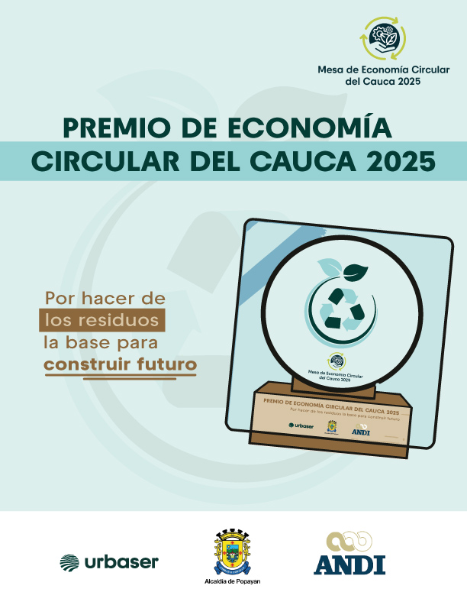

 |  |  |  |  |  | DISEÑAR UN BANNER

FORMATO DE POSTULACIÓN

Por favor antes de diligenciar este formulario, asegúrese de haber leído el documento narrativo de soporte en nuestra página web: https://urbaser.co/premio-de-economia-circular-del-cauca-2025/

1. INFORMACIÓN GENERAL SOBRE LA EMPRESA U ORGANIZACIÓN

 | Nombre empresa

 | Teléfono

 | Ciudad

 | Dirección

 | Página Web

 | Tipo de organización (señale en el desplegable)

 | Afiliado a alguna agremiación y o Asociación ¿Cuál?

2. INFORMACIÓN DE SOSTENIBILIDAD EN LA EMPRESA U ORGANIZACIÓN (Desplegar respuestas)

 | Adherido Pacto Global Red Colombia (señale la opción oprimiendo el botón de flecha) (Esta pregunta no otorga puntaje) |  |  |  | ¿Existe un equipo y/o área de gestión de sostenibilidad en la empresa? (señale la opción oprimiendo el botón de flecha)

 | ¿La empresa realiza informe de sostenibilidad? (señale la opción oprimiendo el botón de flecha) |  | Señale el último período de reporte (señale la opción oprimiendo el botón de flecha) |  | ¿El informe cuenta con verificación externa? (señale la opción oprimiendo el botón de flecha) |  | Enlace al Informe de Sostenibilidad

3. INFORMACIÓN DE CONTACTO DEL COLABORADOR RESPONSABLE DE DILIGENCIAR ESTE FORMULARIO (Será contactada eventualmente para ahondar en algún dato o en caso de que se presenten problemas de apertura de los archivos enviados)

 | Nombre

 | Cargo

 | Correo electrónico

 | Número celular

4. INFORMACIÓN DE CATEGORÍAS (Marque con una X la categoría a la que aplicará como Empresa u Organización en esta versión del Premio Economía CIrcular)

 |  | Categoría Empresa Grande |  | Categoría Pequeña y Mediana Empresa (Pyme) |  | Categoría Recuperadores Formales |  | Categoría Instituciones Educativas y de Formación
 |  | Empresas con más de 200 empleados o ingresos anuales superiores a 50.000 SMMLV, con modelos circulares consolidados o escalables. Aplica también para el tercer sector (fundaciones). |  | Empresas con menos de 200 empleados, que integren prácticas innovadoras de circularidad en sus productos, servicios o procesos. Aplica también para el tercer sector (fundaciones).. |  | Organizaciones o asociaciones legalmente constituidas de recicladores de oficio con prácticas destacadas en clasificación, transformación y reincorporación de materiales. |  | Centros educativos desde básica primaria hasta universidades y centros de formación técnica y tecnológica que implementen proyectos, metodologías o procesos institucionales orientados a la economía circular, el reciclaje, la innovación ambiental o la educación para la sostenibilidad.

Para completar su proceso de aplicación, remítase a las siguientes pestañas de este documento y complete según corresponda. (Puede borrar las pestañas de las categorías en los que no participará)

